Балансировочные клапаны
Артикул | Фото | Наименование | Цена | Срок поставки
RFMBV0015 | 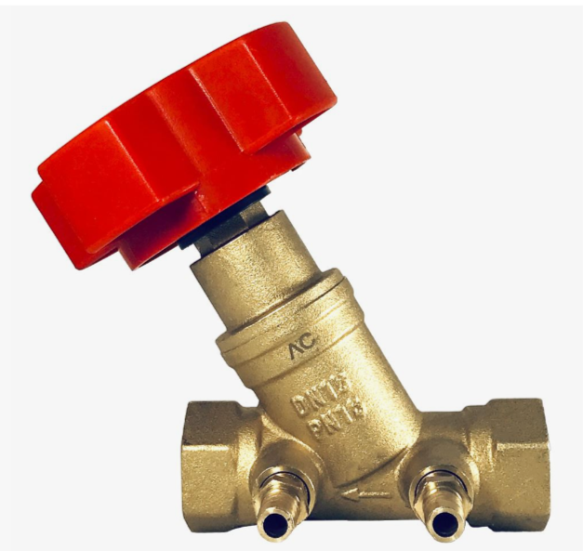 | Ручной балансировочный клапан РОСКЛАПАН RF-MBV DN15, Pn16 | 999.00 ₽ | 5-8 недель
RFMBV0020 |  | Ручной балансировочный клапан РОСКЛАПАН RF-MBV DN20, Pn16 | 1,250.00 ₽
RFMBV0025 |  | Ручной балансировочный клапан РОСКЛАПАН RF-MBV DN25, Pn16 | 1,785.00 ₽
RFMBV0032 |  | Ручной балансировочный клапан РОСКЛАПАН RF-MBV DN32, Pn16 | 2,380.00 ₽
RFMBV0040 |  | Ручной балансировочный клапан РОСКЛАПАН RF-MBV DN40, Pn16 | 3,384.00 ₽
RFMBV0050 |  | Ручной балансировочный клапан РОСКЛАПАН RF-MBV DN50, Pn16 | 6,450.00 ₽
RF0227451 | 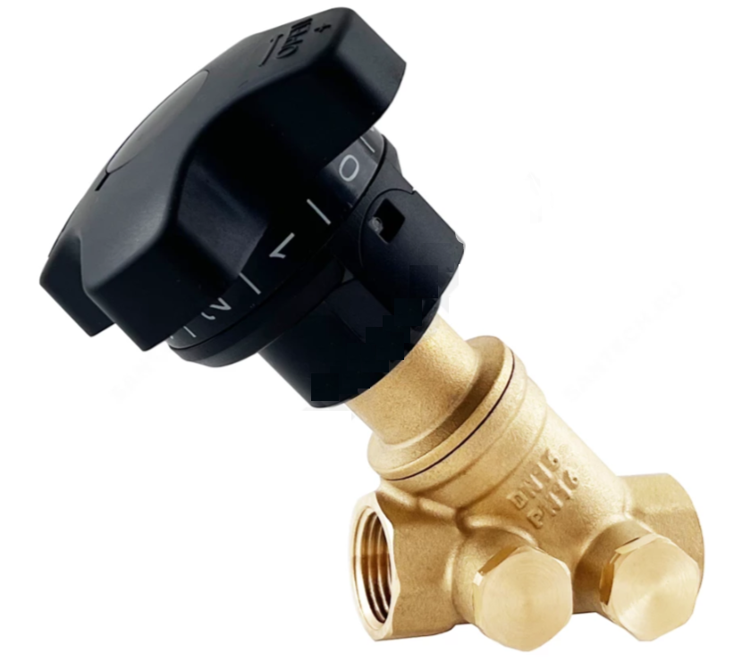 | Клапан балансировочный ручной латунь РОСКЛАПАН RF-BV Ду 15 G1/2" Ру16 | 1,562.00 ₽ | В наличии
RF0227452 |  | Клапан балансировочный ручной латунь РОСКЛАПАН RF-BV Ду 20 G3/4" Ру16 | 2,175.00 ₽
RF0227453 |  | Клапан балансировочный ручной латунь РОСКЛАПАН RF-BV Ду 25 G1" Ру16 | 3,015.00 ₽
RF0227463 |  | Клапан балансировочный ручной латунь РОСКЛАПАН RF-BV Ду 32 G1 1/4" Ру16 | 4,124.00 ₽
RF0227464 |  | Клапан балансировочный ручной латунь РОСКЛАПАН RF-BV Ду 40 G1 1/2" Ру16 | 6,396.00 ₽
RF0227465 |  | Клапан балансировочный ручной латунь РОСКЛАПАН RF-BV Ду 50 G2" Ру16 | 8,390.00 ₽
RFLS0015 | 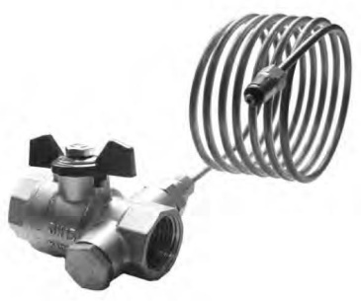 | Клапан запорный (Клапан партнер для RF-DPR/RF-APT) РОСКЛАПАН RF-LS DN15 Pn16 | 1,258.40 ₽ | По запросу
RFLS0020 |  | Клапан запорный (Клапан партнер для RF-DPR/RF-APT) РОСКЛАПАН RF-LS DN20 Pn16 | 1,602.90 ₽
RFLS0025 |  | Клапан запорный (Клапан партнер для RF-DPR/RF-APT) РОСКЛАПАН RF-LS DN25 Pn16 | 2,089.10 ₽
RFLS0032 |  | Клапан запорный (Клапан партнер для RF-DPR/RF-APT) РОСКЛАПАН RF-LS DN32 Pn16 | 2,785.90 ₽
RFLS0040 |  | Клапан запорный (Клапан партнер для RF-DPR/RF-APT) РОСКЛАПАН RF-LS DN40 Pn16 | 3,959.80 ₽
RFLS0050 |  | Клапан запорный (Клапан партнер для RF-DPR/RF-APT) РОСКЛАПАН RF-LS DN50 Pn16 | 7,488.00 ₽
RFLD0015 | 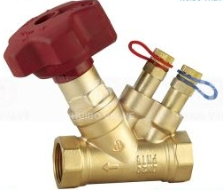 | Клапан запорно-балансировочный (Клапан партнер для RF-DPR/RF-APT) РОСКЛАПАН RF-LD DN15 Pn16 | 3,120.00 ₽ | По запросу
RFLD0020 |  | Клапан запорно-балансировочный (Клапан партнер для RF-DPR/RF-APT) РОСКЛАПАН RF-LD DN20 Pn16 | 3,270.00 ₽
RFLD0025 |  | Клапан запорно-балансировочный (Клапан партнер для RF-DPR/RF-APT) РОСКЛАПАН RF-LD DN25 Pn16 | 4,170.00 ₽
RFLD0032 |  | Клапан запорно-балансировочный (Клапан партнер для RF-DPR/RF-APT) РОСКЛАПАН RF-LD DN32 Pn16 | 5,305.00 ₽
RFLD0040 |  | Клапан запорно-балансировочный (Клапан партнер для RF-DPR/RF-APT) РОСКЛАПАН RF-LD DN40 Pn16 | 7,111.00 ₽
RFLD0050 |  | Клапан запорно-балансировочный (Клапан партнер для RF-DPR/RF-APT) РОСКЛАПАН RF-LD DN50 Pn16 | 9,977.00 ₽
RF0227526 | 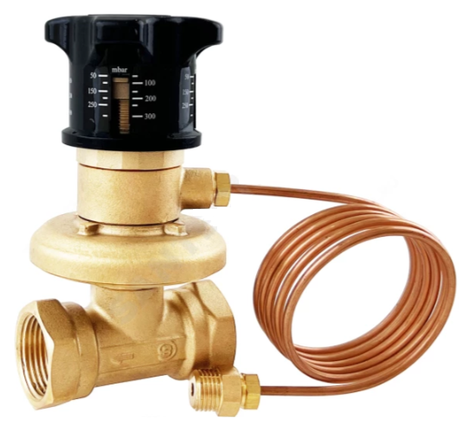 | Автоматический балансировочный клапан (регулятор перепада давления) РОСКЛАПАН RF-DP DN15, Pn16, 5-30kPa | 4,900.00 ₽ | В наличии
RF0227527 |  | Автоматический балансировочный клапан (регулятор перепада давления) РОСКЛАПАН RF-DP DN20, Pn16, 5-30kPa | 5,900.00 ₽
RF0227528 |  | Автоматический балансировочный клапан (регулятор перепада давления) РОСКЛАПАН RF-DP DN25, Pn16, 5-30kPa | 9,970.00 ₽
RF0228216 |  | Автоматический балансировочный клапан (регулятор перепада давления) РОСКЛАПАН RF-DP DN32, Pn16, 5-30kPa | 16,504.00 ₽
RF0228217 |  | Автоматический балансировочный клапан (регулятор перепада давления) РОСКЛАПАН RF-DP DN40, Pn16, 5-30kPa | 18,375.00 ₽
RF0228218 |  | Автоматический балансировочный клапан (регулятор перепада давления) РОСКЛАПАН RF-DP DN50, Pn16, 5-30kPa | 22,052.00 ₽
RFDPR0015 | 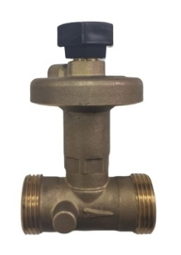 | Автоматический балансировочный клапан (регулятор перепада давления) РОСКЛАПАН RF-DPR DN15, Pn16 | 4,250.00 ₽ | По запросу
RFDPR0020 |  | Автоматический балансировочный клапан (регулятор перепада давления) РОСКЛАПАН RF-DPR DN20, Pn16 | 4,990.00 ₽
RFDPR0025 |  | Автоматический балансировочный клапан (регулятор перепада давления) РОСКЛАПАН RF-DPR DN25, Pn16 | 6,990.00 ₽
RFDPR0032 |  | Автоматический балансировочный клапан (регулятор перепада давления) РОСКЛАПАН RF-DPR DN32, Pn16 | 9,900.00 ₽
RFDPR0040 |  | Автоматический балансировочный клапан (регулятор перепада давления) РОСКЛАПАН RF-DPR DN40, Pn16 | 12,670.00 ₽
RFDPR0050 |  | Автоматический балансировочный клапан (регулятор перепада давления) РОСКЛАПАН RF-DPR DN50, Pn16 | 17,300.00 ₽
RF3000001 |  | Штуцер для подключения импульсной трубки RF-DPR / RF-MBV М8х1/16 | 630.00 ₽ | В наличии
RF3000002 |  | Штуцер для подключения импульсной трубки RF-DPR / RF-LS(RF-LD) 1/4х1/16 | 630.00 ₽
RF3000003 |  | Штуцер для подключения импульсной трубки RF-DPR 1/2 х 1/16 | 630.00 ₽
Аналог РИДАН и ГЕРЦ
RFAPT0015 | 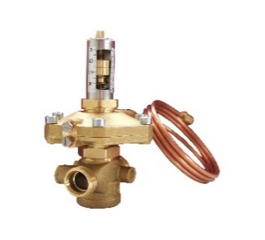 | Автоматический балансировочный клапан (регулятор перепада давления) РОСКЛАПАН RF-APT DN15 | 7,970.00 ₽ | По запросу
RFAPT0020 |  | Автоматический балансировочный клапан (регулятор перепада давления) РОСКЛАПАН RF-APT DN20 | 8,960.00 ₽
RFAPT0025 |  | Автоматический балансировочный клапан (регулятор перепада давления) РОСКЛАПАН RF-APT DN25 | 9,730.00 ₽
RFAPT0032 |  | Автоматический балансировочный клапан (регулятор перепада давления) РОСКЛАПАН RF-APT DN32 | 13,900.00 ₽
RFAPT0040 |  | Автоматический балансировочный клапан (регулятор перепада давления) РОСКЛАПАН RF-APT DN40 | 16,850.00 ₽
RFAPT0050 |  | Автоматический балансировочный клапан (регулятор перепада давления) РОСКЛАПАН RF-APT DN50 | 21,600.00 ₽
RF3000004 |  | Штуцер для подключения импульсной трубки RF-APT / RF-MBV М8х1/4 | 630.00 ₽ | В наличии
RF2000153 | 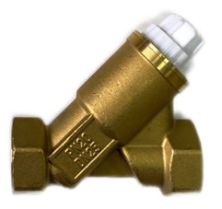 | Автоматический клапан регулятор расхода РОСКЛАПАН RF-Control DN15 | 9,295.20 ₽ | По запросу
RF2000154 |  | Автоматический клапан регулятор расхода РОСКЛАПАН RF-Control DN20 | 11,757.60 ₽
RF2000155 |  | Автоматический клапан регулятор расхода РОСКЛАПАН RF-Control DN25 | 14,227.20 ₽
RF2000156 |  | Электропривод для TOPAS Control 24В | 4,600.00 ₽
RF2000157 |  | Электропривод для TOPAS Control 220В | 4,600.00 ₽
RFMBVF020 | 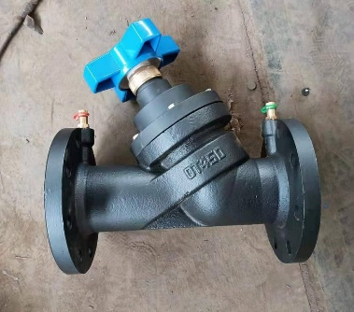 | Клапан балансировочный фланцевый чугун РОСКЛАПАН RF-MBVF DN20, Pn16, Tmax=160℃ | 13,700.00 ₽ | 5-8 недель
RFMBVF025 |  | Клапан балансировочный фланцевый чугун РОСКЛАПАН RF-MBVF DN25, Pn16, Tmax=160℃ | 13,700.00 ₽
RFMBVF032 |  | Клапан балансировочный фланцевый чугун РОСКЛАПАН RF-MBVF DN32, Pn16, Tmax=160℃ | 14,845.00 ₽
RFMBVF040 |  | Клапан балансировочный фланцевый чугун РОСКЛАПАН RF-MBVF DN40, Pn16, Tmax=160℃ | 16,200.00 ₽
RFMBVF050 |  | Клапан балансировочный фланцевый чугун РОСКЛАПАН RF-MBVF DN50, Pn16, Tmax=160℃ | 17,100.00 ₽
RFMBVF065 |  | Клапан балансировочный фланцевый чугун РОСКЛАПАН RF-MBVF DN65, Pn16, Tmax=160℃ | 19,960.00 ₽
RFMBVF080 |  | Клапан балансировочный фланцевый чугун РОСКЛАПАН RF-MBVF DN80, Pn16, Tmax=160℃ | 22,625.00 ₽
RFMBVF100 |  | Клапан балансировочный фланцевый чугун РОСКЛАПАН RF-MBVF DN100, Pn16, Tmax=160℃ | 34,800.00 ₽
RFMBVF125 |  | Клапан балансировочный фланцевый чугун РОСКЛАПАН RF-MBVF DN125, Pn16, Tmax=160℃ | 53,180.00 ₽
RFMBVF150 |  | Клапан балансировочный фланцевый чугун РОСКЛАПАН RF-MBVF DN150, Pn16, Tmax=160℃ | 62,792.00 ₽
RFMBVF200 |  | Клапан балансировочный фланцевый чугун РОСКЛАПАН RF-MBVF DN200, Pn16, Tmax=160℃ | 141,600.00 ₽
RFMBVF250 |  | Клапан балансировочный фланцевый чугун РОСКЛАПАН RF-MBVF DN250, Pn16, Tmax=160℃ | 192,000.00 ₽
RFMBVF300 |  | Клапан балансировочный фланцевый чугун РОСКЛАПАН RF-MBVF DN300, Pn16, Tmax=160℃ | 295,000.00 ₽
RF0226984 | 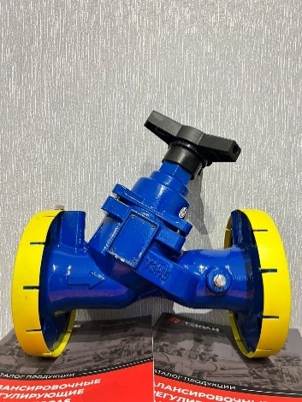 | Клапан балансировочный фланцевый чугун РОСКЛАПАН RF-MBVF DN32 | 17,350.00 ₽ | В наличии
RF0226985 |  | Клапан балансировочный фланцевый чугун РОСКЛАПАН RF-MBVF DN40 | 18,800.00 ₽
RF0226966 |  | Клапан балансировочный фланцевый чугун РОСКЛАПАН RF-MBVF DN50 | 24,960.00 ₽
RF0226967 |  | Клапан балансировочный фланцевый чугун РОСКЛАПАН RF-MBVF DN65 | 28,650.00 ₽
RF0226968 |  | Клапан балансировочный фланцевый чугун РОСКЛАПАН RF-MBVF DN80 | 31,543.00 ₽
RF0226969 |  | Клапан балансировочный фланцевый чугун РОСКЛАПАН RF-MBVF DN100 | 45,956.00 ₽
RF0226970 |  | Клапан балансировочный фланцевый чугун РОСКЛАПАН RF-MBVF DN125 | 65,377.00 ₽
RF0226971 |  | Клапан балансировочный фланцевый чугун РОСКЛАПАН RF-MBVF DN150 | 78,490.00 ₽
RF0226972 |  | Клапан балансировочный фланцевый чугун РОСКЛАПАН RF-MBVF DN200 | 163,549.00 ₽
RF0226973 |  | Клапан балансировочный фланцевый чугун РОСКЛАПАН RF-MBVF DN250 | 259,237.00 ₽
RFMBVFS050 | 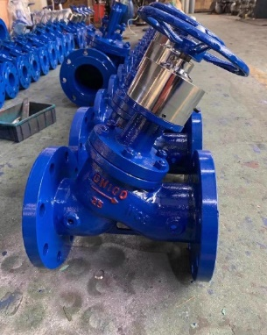 | Клапан балансировочный фланцевый стальной РОСКЛАПАН RF-MBVFS DN50, Pn25, Tmax=160℃ | 48,800.00 ₽ | 5-8 недель
RFMBVFS065 |  | Клапан балансировочный фланцевый стальной РОСКЛАПАН RF-MBVFS DN65, Pn25, Tmax=160℃ | 58,400.00 ₽
RFMBVFS080 |  | Клапан балансировочный фланцевый стальной РОСКЛАПАН RF-MBVFS DN80, Pn25, Tmax=160℃ | 69,400.00 ₽
RFMBVFS100 |  | Клапан балансировочный фланцевый стальной РОСКЛАПАН RF-MBVFS DN100, Pn25, Tmax=160℃ | 88,400.00 ₽
RFMBVFS125 |  | Клапан балансировочный фланцевый стальной РОСКЛАПАН RF-MBVFS DN125, Pn25, Tmax=160℃ | 121,600.00 ₽
RFMBVFS150 |  | Клапан балансировочный фланцевый стальной РОСКЛАПАН RF-MBVFS DN150, Pn25, Tmax=160℃ | 195,000.00 ₽
RFMBVFS200 |  | Клапан балансировочный фланцевый стальной РОСКЛАПАН RF-MBVFS DN200, Pn25, Tmax=160℃ | 310,680.00 ₽
RFMBVFS250 |  | Клапан балансировочный фланцевый стальной РОСКЛАПАН RF-MBVFS DN250, Pn25, Tmax=160℃ | 476,000.00 ₽
RFMBVFS300 |  | Клапан балансировочный фланцевый стальной РОСКЛАПАН RF-MBVFS DN300, Pn25, Tmax=160℃ | 673,000.00 ₽
 |  |  |  | По запросу
RFSMU015 |  | Комбинированный балансировочный клапан РОСКЛАПАН SMU Ду15 PN20, латунный, муфтовый. | 9,495.00 ₽
RFSMU020 |  | Комбинированный балансировочный клапан РОСКЛАПАН SMU Ду20 PN20, латунный, муфтовый. | 10,965.00 ₽
RFSMU025 |  | Комбинированный балансировочный клапан РОСКЛАПАН SMU Ду25 PN20, латунный, муфтовый. | 12,711.00 ₽
RFSMU032 |  | Комбинированный балансировочный клапан РОСКЛАПАН SMU Ду32 PN25, латунный, муфтовый. | 29,862.00 ₽
RFSMU040 |  | Комбинированный балансировочный клапан РОСКЛАПАН SMU Ду40 PN25, нерж.ст., муфтовый. | 53,837.00 ₽
RFSMU050 |  | Комбинированный балансировочный клапан РОСКЛАПАН SMU Ду50 PN25, нерж.ст., муфтовый. | 58,667.00 ₽
RFSMU065 | 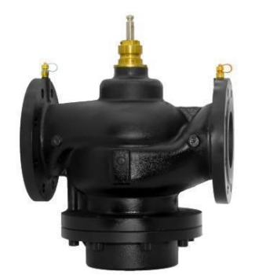 | Комбинированный балансировочный клапан РОСКЛАПАН SMU Ду65 PN16, чугун, фланцевый. | 97,656.00 ₽
RFSMU080 |  | Комбинированный балансировочный клапан РОСКЛАПАН SMU Ду80 PN16, чугун, фланцевый. | 124,725.00 ₽
RFSMU100 |  | Комбинированный балансировочный клапан РОСКЛАПАН SMU Ду100 PN16, чугун, фланцевый. | 185,500.00 ₽
RFSMU125 |  | Комбинированный балансировочный клапан РОСКЛАПАН SMU Ду125 PN16, чугун, фланцевый. | 246,000.00 ₽
RFSMU150 |  | Комбинированный балансировочный клапан РОСКЛАПАН SMU Ду150 PN16, чугун, фланцевый. | 372,900.00 ₽
RFSMU200 |  | Комбинированный балансировочный клапан РОСКЛАПАН SMU Ду200 PN16, чугун, фланцевый. | По запросу
RFEAMon/off |  | Электропривод для РОСКЛАПАН SMU ДУ15-ДУ25 (Открыто/закрыто) | 4,500.00 ₽ | По запросу
RFEAM1525 |  | Электропривод для РОСКЛАПАН SMU ДУ15-ДУ25 AC24V, 0-10V/4-20mA | 14,750.00 ₽
RFEAM0032 |  | Электропривод для РОСКЛАПАН SMU ДУ32 AC24V, 0-10V/4-20mA | 19,750.00 ₽
RFEAM4050 |  | Электропривод для РОСКЛАПАН SMU ДУ40-ДУ50 AC24V, 0-10V/4-20mA | 24,000.00 ₽
RFEAM6580 |  | Электропривод для РОСКЛАПАН SMU ДУ65-ДУ80 AC24V, 0-10V/4-20mA | 60,000.00 ₽
RFEAM100150 |  | Электропривод для РОСКЛАПАН SMU ДУ100-ДУ150 AC24V, 0-10V/4-20mA | 90,000.00 ₽

Регулирующие кл с эл Приводом
Артикул | Фото | Наименование | Цена
 |  | Латунь
RF2000222 |  | Клапан 2х-ходовой регулирующий с электроприводом латунный муфтовый РОСКЛАПАН RF-VRG2 DN15 | 27,000.00 ₽
RF2000223 |  | Клапан 2х-ходовой регулирующий с электроприводом латунный муфтовый РОСКЛАПАН RF-VRG2 DN20 | 28,000.00 ₽
RF2000224 |  | Клапан 2х-ходовой регулирующий с электроприводом латунный муфтовый РОСКЛАПАН RF-VRG2 DN25 | 29,000.00 ₽
RF2000225 |  | Клапан 2х-ходовой регулирующий с электроприводом латунный муфтовый РОСКЛАПАН RF-VRG2 DN32 | 30,000.00 ₽
RF2000226 |  | Клапан 2х-ходовой регулирующий с электроприводом латунный муфтовый РОСКЛАПАН RF-VRG2 DN40 | 31,000.00 ₽
RF2000227 |  | Клапан 2х-ходовой регулирующий с электроприводом латунный муфтовый РОСКЛАПАН RF-VRG2 DN50 | 32,000.00 ₽
RF2000228 |  | Клапан 2х-ходовой регулирующий с электроприводом латунный муфтовый РОСКЛАПАН RF-VRG2 DN65 | 45,000.00 ₽
RF2000229 |  | Клапан 2х-ходовой регулирующий с электроприводом латунный муфтовый РОСКЛАПАН RF-VRG2 DN80 | 60,000.00 ₽

RF2000230 |  | Клапан 3х-ходовой регулирующий с электроприводом латунный муфтовый РОСКЛАПАН RF-VRG3 DN15 | 29,000.00 ₽
RF2000231 |  | Клапан 3х-ходовой регулирующий с электроприводом латунный муфтовый РОСКЛАПАН RF-VRG3 DN20 | 30,000.00 ₽
RF2000232 |  | Клапан 3х-ходовой регулирующий с электроприводом латунный муфтовый РОСКЛАПАН RF-VRG3 DN25 | 31,000.00 ₽
RF2000233 |  | Клапан 3х-ходовой регулирующий с электроприводом латунный муфтовый РОСКЛАПАН RF-VRG3 DN32 | 32,000.00 ₽
RF2000234 |  | Клапан 3х-ходовой регулирующий с электроприводом латунный муфтовый РОСКЛАПАН RF-VRG3 DN40 | 34,000.00 ₽
RF2000235 |  | Клапан 3х-ходовой регулирующий с электроприводом латунный муфтовый РОСКЛАПАН RF-VRG3 DN50 | 47,600.00 ₽
RF2000236 |  | Клапан 3х-ходовой регулирующий с электроприводом латунный муфтовый РОСКЛАПАН RF-VRG3 DN65 | 61,600.00 ₽

RF2000301 | 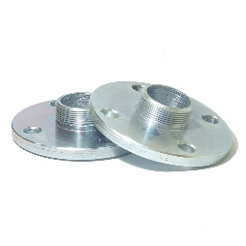 | Фланец с наружной резьбой DN 15 Ру 16 DIN 2565 ст.20,пара | 2,958.00 ₽
RF2000302 |  | Фланец с наружной резьбой DN 20 Ру 16 DIN 2565 ст.20,пара | 3,430.00 ₽
RF2000303 |  | Фланец с наружной резьбой DN 25 Ру 16 DIN 2565 ст.20,пара | 4,120.00 ₽
RF2000304 |  | Фланец с наружной резьбой DN 32 Ру 16 DIN 2565 ст.20,пара | 5,370.00 ₽
RF2000305 |  | Фланец с наружной резьбой DN 40 Ру 16 DIN 2565 ст.20,пара | 5,500.00 ₽
RF2000306 |  | Фланец с наружной резьбой DN 50 Ру 16 DIN 2565 ст.20,пара | 6,495.00 ₽

 |  | Чугун
RF2000203 | 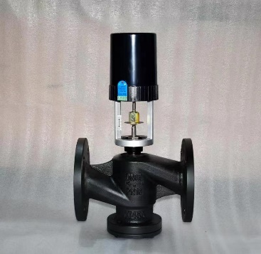 | Клапан 2х-ходовой регулирующий чугунный фланцевый РОСКЛАПАН RF-VF-2 DN32 Pn16, Tmax=150℃ c электроприводом | 40,710.00 ₽
RF2000204 |  | Клапан 2х-ходовой регулирующий чугунный фланцевый РОСКЛАПАН RF-VF-2 DN40 Pn16, Tmax=150℃ c электроприводом | 45,264.00 ₽
RF2000205 |  | Клапан 2х-ходовой регулирующий чугунный фланцевый РОСКЛАПАН RF-VF-2 DN50 Pn16, Tmax=150℃ c электроприводом | 49,017.60 ₽
RF2000206 |  | Клапан 2х-ходовой регулирующий чугунный фланцевый РОСКЛАПАН RF-VF-2 DN65 Pn16, Tmax=150℃ c электроприводом | 60,030.00 ₽
RF2000207 |  | Клапан 2х-ходовой регулирующий чугунный фланцевый РОСКЛАПАН RF-VF-2 DN80 Pn16, Tmax=150℃ c электроприводом | 75,762.00 ₽
RF2000208 |  | Клапан 2х-ходовой регулирующий чугунный фланцевый РОСКЛАПАН RF-VF-2 DN100 Pn16, Tmax=150℃ c электроприводом | 93,646.80 ₽
RF2000209 |  | Клапан 2х-ходовой регулирующий чугунный фланцевый РОСКЛАПАН RF-VF-2 DN125 Pn16, Tmax=150℃ c электроприводом | 146,197.20 ₽
RF2000210 |  | Клапан 2х-ходовой регулирующий чугунный фланцевый РОСКЛАПАН RF-VF-2 DN150 Pn16, Tmax=150℃ c электроприводом | 184,092.00 ₽

RF2000237 | 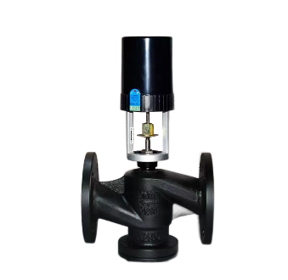 | Клапан 3х-ходовой регулирующий чугунный фланцевый РОСКЛАПАН RF-VF-3 DN32 Pn16, Tmax=150℃ c электроприводом | 41,975.00 ₽
RF2000238 |  | Клапан 3х-ходовой регулирующий чугунный фланцевый РОСКЛАПАН RF-VF-3 DN40 Pn16, Tmax=150℃ c электроприводом | 46,575.00 ₽
RF2000239 |  | Клапан 3х-ходовой регулирующий чугунный фланцевый РОСКЛАПАН RF-VF-3 DN50 Pn16, Tmax=150℃ c электроприводом | 53,919.36 ₽
RF2000240 |  | Клапан 3х-ходовой регулирующий чугунный фланцевый РОСКЛАПАН RF-VF-3 DN65 Pn16, Tmax=150℃ c электроприводом | 66,033.00 ₽
RF2000241 |  | Клапан 3х-ходовой регулирующий чугунный фланцевый РОСКЛАПАН RF-VF-3 DN80 Pn16, Tmax=150℃ c электроприводом | 83,338.20 ₽
RF2000242 |  | Клапан 3х-ходовой регулирующий чугунный фланцевый РОСКЛАПАН RF-VF-3 DN100 Pn16, Tmax=150℃ c электроприводом | 103,011.48 ₽
RF2000243 |  | Клапан 3х-ходовой регулирующий чугунный фланцевый РОСКЛАПАН RF-VF-3 DN125 Pn16, Tmax=150℃ c электроприводом | 160,816.92 ₽
RF2000244 |  | Клапан 3х-ходовой регулирующий чугунный фланцевый РОСКЛАПАН RF-VF-3 DN150 Pn16, Tmax=150℃ c электроприводом | 202,501.20 ₽

 |  | Сталь
RF200VS215 | 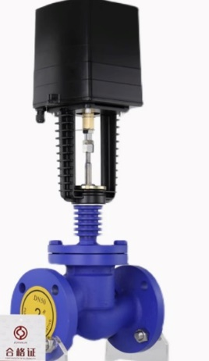 | Клапан 2х-ходовой регулирующий стальной фланцевый РОСКЛАПАН RF-VS-2 ДУ15, Pn16, Tmax=250℃ c электроприводом 230В;0-10В 4-20мА | 39,500.00 ₽
RF200VS220 |  | Клапан 2х-ходовой регулирующий стальной фланцевый РОСКЛАПАН RF-VS-2 ДУ20, Pn16, Tmax=250℃ c электроприводом 230В;0-10В 4-20мА | 41,250.00 ₽
RF200VS225 |  | Клапан 2х-ходовой регулирующий стальной фланцевый РОСКЛАПАН RF-VS-2 ДУ25, Pn16, Tmax=250℃ c электроприводом 230В;0-10В 4-20мА | 42,300.00 ₽
RF200VS232 |  | Клапан 2х-ходовой регулирующий стальной фланцевый РОСКЛАПАН RF-VS-2 ДУ32, Pn16, Tmax=250℃ c электроприводом 230В;0-10В 4-20мА | 46,720.00 ₽
RF200VS240 |  | Клапан 2х-ходовой регулирующий стальной фланцевый РОСКЛАПАН RF-VS-2 ДУ40, Pn16, Tmax=250℃ c электроприводом 230В;0-10В 4-20мА | 69,800.00 ₽
RF200VS250 |  | Клапан 2х-ходовой регулирующий стальной фланцевый РОСКЛАПАН RF-VS-2 ДУ50, Pn16, Tmax=250℃ c электроприводом 230В;0-10В 4-20мА | 83,000.00 ₽
RF200VS265 |  | Клапан 2х-ходовой регулирующий стальной фланцевый РОСКЛАПАН RF-VS-2 ДУ65, Pn16, Tmax=250℃ c электроприводом 230В;0-10В 4-20мА | 99,750.00 ₽
RF200VS280 |  | Клапан 2х-ходовой регулирующий стальной фланцевый РОСКЛАПАН RF-VS-2 ДУ80, Pn16, Tmax=250℃ c электроприводом 230В;0-10В 4-20мА | 125,600.00 ₽
RF200VS2100 |  | Клапан 2х-ходовой регулирующий стальной фланцевый РОСКЛАПАН RF-VS-2 ДУ100, Pn16, Tmax=250℃ c электроприводом 230В;0-10В 4-20мА | 176,000.00 ₽
RF200VS2125 |  | Клапан 2х-ходовой регулирующий стальной фланцевый РОСКЛАПАН RF-VS-2 ДУ125, Pn16, Tmax=250℃ c электроприводом 230В;0-10В 4-20мА | 237,000.00 ₽
RF200VS2150 |  | Клапан 2х-ходовой регулирующий стальной фланцевый РОСКЛАПАН RF-VS-2 ДУ150, Pn16, Tmax=250℃ c электроприводом 230В;0-10В 4-20мА | 277,000.00 ₽
RF200VS2200 |  | Клапан 2х-ходовой регулирующий стальной фланцевый РОСКЛАПАН RF-VS-2 ДУ200, Pn16, Tmax=250℃ c электроприводом 230В;0-10В 4-20мА | 503,000.00 ₽

RFZDL16015 | 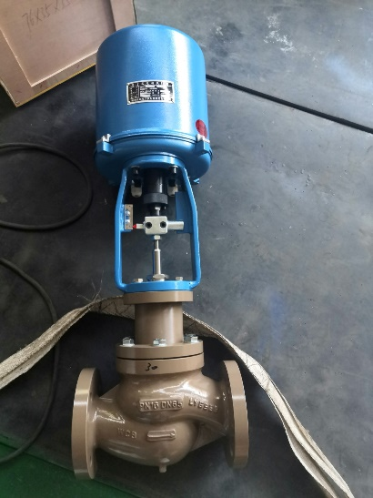 | Клапан 2х-ходовой регулирующий с электроприводом РОСКЛАПАН RF-ZDL PN16 DN15 | 96,547.67 ₽
RFZDL16020 |  | Клапан 2х-ходовой регулирующий с электроприводом РОСКЛАПАН RF-ZDL PN16 DN20 | 118,639.17 ₽
RFZDL16025 |  | Клапан 2х-ходовой регулирующий с электроприводом РОСКЛАПАН RF-ZDL PN16 DN25 | 119,151.38 ₽
RFZDL16032 |  | Клапан 2х-ходовой регулирующий с электроприводом РОСКЛАПАН RF-ZDL PN16 DN32 | 130,046.60 ₽
RFZDL16040 |  | Клапан 2х-ходовой регулирующий с электроприводом РОСКЛАПАН RF-ZDL PN16 DN40 | 147,088.34 ₽
RFZDL16050 |  | Клапан 2х-ходовой регулирующий с электроприводом РОСКЛАПАН RF-ZDL PN16 DN50 | 173,959.81 ₽
RFZDL16065 |  | Клапан 2х-ходовой регулирующий с электроприводом РОСКЛАПАН RF-ZDL PN16 DN65 | 190,489.34 ₽
RFZDL16080 |  | Клапан 2х-ходовой регулирующий с электроприводом РОСКЛАПАН RF-ZDL PN16 DN80 | 209,830.15 ₽
RFZDL16100 |  | Клапан 2х-ходовой регулирующий с электроприводом РОСКЛАПАН RF-ZDL PN16 DN100 | 281,085.99 ₽
RFZDL16125 |  | Клапан 2х-ходовой регулирующий с электроприводом РОСКЛАПАН RF-ZDL PN16 DN125 | 361,242.94 ₽
RFZDL16150 |  | Клапан 2х-ходовой регулирующий с электроприводом РОСКЛАПАН RF-ZDL PN16 DN150 | 436,375.55 ₽
RFZDL16200 |  | Клапан 2х-ходовой регулирующий с электроприводом РОСКЛАПАН RF-ZDL PN16 DN200 | 460,449.42 ₽
RFZDL16250 |  | Клапан 2х-ходовой регулирующий с электроприводом РОСКЛАПАН RF-ZDL PN16 DN250 | 755,300.57 ₽
RFZDL16300 |  | Клапан 2х-ходовой регулирующий с электроприводом РОСКЛАПАН RF-ZDL PN16 DN300 | 941,088.12 ₽

RFZDL25015 |  | Клапан 2х-ходовой регулирующий с электроприводом РОСКЛАПАН RF-ZDL PN25 DN15 | 106,202.44 ₽
RFZDL25020 |  | Клапан 2х-ходовой регулирующий с электроприводом РОСКЛАПАН RF-ZDL PN25 DN20 | 130,503.09 ₽
RFZDL25025 |  | Клапан 2х-ходовой регулирующий с электроприводом РОСКЛАПАН RF-ZDL PN25 DN25 | 131,066.52 ₽
RFZDL25032 |  | Клапан 2х-ходовой регулирующий с электроприводом РОСКЛАПАН RF-ZDL PN25 DN32 | 143,051.26 ₽
RFZDL25040 |  | Клапан 2х-ходовой регулирующий с электроприводом РОСКЛАПАН RF-ZDL PN25 DN40 | 161,797.17 ₽
RFZDL25050 |  | Клапан 2х-ходовой регулирующий с электроприводом РОСКЛАПАН RF-ZDL PN25 DN50 | 191,355.79 ₽
RFZDL25065 |  | Клапан 2х-ходовой регулирующий с электроприводом РОСКЛАПАН RF-ZDL PN25 DN65 | 209,538.27 ₽
RFZDL25080 |  | Клапан 2х-ходовой регулирующий с электроприводом РОСКЛАПАН RF-ZDL PN25 DN80 | 230,813.16 ₽
RFZDL25100 |  | Клапан 2х-ходовой регулирующий с электроприводом РОСКЛАПАН RF-ZDL PN25 DN100 | 309,194.59 ₽
RFZDL25125 |  | Клапан 2х-ходовой регулирующий с электроприводом РОСКЛАПАН RF-ZDL PN25 DN125 | 397,367.24 ₽
RFZDL25150 |  | Клапан 2х-ходовой регулирующий с электроприводом РОСКЛАПАН RF-ZDL PN25 DN150 | 480,013.11 ₽
RFZDL25200 |  | Клапан 2х-ходовой регулирующий с электроприводом РОСКЛАПАН RF-ZDL PN25 DN200 | 506,494.36 ₽
RFZDL25250 |  | Клапан 2х-ходовой регулирующий с электроприводом РОСКЛАПАН RF-ZDL PN25 DN250 | 830,830.62 ₽
RFZDL25300 |  | Клапан 2х-ходовой регулирующий с электроприводом РОСКЛАПАН RF-ZDL PN25 DN300 | 1,035,196.94 ₽

RFZDL40015 |  | Клапан 2х-ходовой регулирующий с электроприводом РОСКЛАПАН RF-ZDL PN40 DN15 | 116,822.69 ₽
RFZDL40020 |  | Клапан 2х-ходовой регулирующий с электроприводом РОСКЛАПАН RF-ZDL PN40 DN20 | 143,553.40 ₽
RFZDL40025 |  | Клапан 2х-ходовой регулирующий с электроприводом РОСКЛАПАН RF-ZDL PN40 DN25 | 144,173.18 ₽
RFZDL40032 |  | Клапан 2х-ходовой регулирующий с электроприводом РОСКЛАПАН RF-ZDL PN40 DN32 | 157,356.39 ₽
RFZDL40040 |  | Клапан 2х-ходовой регулирующий с электроприводом РОСКЛАПАН RF-ZDL PN40 DN40 | 177,976.89 ₽
RFZDL40050 |  | Клапан 2х-ходовой регулирующий с электроприводом РОСКЛАПАН RF-ZDL PN40 DN50 | 210,491.37 ₽
RFZDL40065 |  | Клапан 2х-ходовой регулирующий с электроприводом РОСКЛАПАН RF-ZDL PN40 DN65 | 230,492.10 ₽
RFZDL40080 |  | Клапан 2х-ходовой регулирующий с электроприводом РОСКЛАПАН RF-ZDL PN40 DN80 | 253,894.48 ₽
RFZDL40100 |  | Клапан 2х-ходовой регулирующий с электроприводом РОСКЛАПАН RF-ZDL PN40 DN100 | 340,114.05 ₽
RFZDL40125 |  | Клапан 2х-ходовой регулирующий с электроприводом РОСКЛАПАН RF-ZDL PN40 DN125 | 437,103.96 ₽
RFZDL40150 |  | Клапан 2х-ходовой регулирующий с электроприводом РОСКЛАПАН RF-ZDL PN40 DN150 | 528,014.42 ₽
RFZDL40200 |  | Клапан 2х-ходовой регулирующий с электроприводом РОСКЛАПАН RF-ZDL PN40 DN200 | 557,143.80 ₽
RFZDL40250 |  | Клапан 2х-ходовой регулирующий с электроприводом РОСКЛАПАН RF-ZDL PN40 DN250 | 913,913.68 ₽
RFZDL40300 |  | Клапан 2х-ходовой регулирующий с электроприводом РОСКЛАПАН RF-ZDL PN40 DN300 | 1,138,716.63 ₽

RFZDL64015 |  | Клапан 2х-ходовой регулирующий с электроприводом РОСКЛАПАН RF-ZDL PN64 DN15 | 128,504.96 ₽
RFZDL64020 |  | Клапан 2х-ходовой регулирующий с электроприводом РОСКЛАПАН RF-ZDL PN64 DN20 | 157,908.74 ₽
RFZDL64025 |  | Клапан 2х-ходовой регулирующий с электроприводом РОСКЛАПАН RF-ZDL PN64 DN25 | 158,590.49 ₽
RFZDL64032 |  | Клапан 2х-ходовой регулирующий с электроприводом РОСКЛАПАН RF-ZDL PN64 DN32 | 173,092.02 ₽
RFZDL64040 |  | Клапан 2х-ходовой регулирующий с электроприводом РОСКЛАПАН RF-ZDL PN64 DN40 | 195,774.57 ₽
RFZDL64050 |  | Клапан 2х-ходовой регулирующий с электроприводом РОСКЛАПАН RF-ZDL PN64 DN50 | 231,540.51 ₽
RFZDL64065 |  | Клапан 2х-ходовой регулирующий с электроприводом РОСКЛАПАН RF-ZDL PN64 DN65 | 253,541.30 ₽
RFZDL64080 |  | Клапан 2х-ходовой регулирующий с электроприводом РОСКЛАПАН RF-ZDL PN64 DN80 | 279,283.93 ₽
RFZDL64100 |  | Клапан 2х-ходовой регулирующий с электроприводом РОСКЛАПАН RF-ZDL PN64 DN100 | 374,125.45 ₽
RFZDL64125 |  | Клапан 2х-ходовой регулирующий с электроприводом РОСКЛАПАН RF-ZDL PN64 DN125 | 480,814.36 ₽
RFZDL64150 |  | Клапан 2х-ходовой регулирующий с электроприводом РОСКЛАПАН RF-ZDL PN64 DN150 | 580,815.86 ₽
RFZDL64200 |  | Клапан 2х-ходовой регулирующий с электроприводом РОСКЛАПАН RF-ZDL PN64 DN200 | 612,858.18 ₽
RFZDL64250 |  | Клапан 2х-ходовой регулирующий с электроприводом РОСКЛАПАН RF-ZDL PN64 DN250 | 1,005,305.05 ₽
RFZDL64300 |  | Клапан 2х-ходовой регулирующий с электроприводом РОСКЛАПАН RF-ZDL PN64 DN300 | 1,252,588.29 ₽

Электромагнитные Клапаны
Артикул | Фото | Наименование | Цена
RFWSB10 | 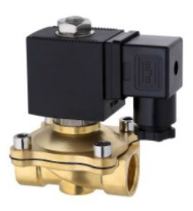 | Электромагнитный (соленоидный) клапан латунный муфтовый НЗ РОСКЛАПАН RF-WSB ДУ10 | 2,300.00 ₽
RFWSB15 |  | Электромагнитный (соленоидный) клапан латунный муфтовый НЗ РОСКЛАПАН RF-WSB ДУ15 | 2,450.00 ₽
RFWSB20 |  | Электромагнитный (соленоидный) клапан латунный муфтовый НЗ РОСКЛАПАН RF-WSB ДУ20 | 2,860.00 ₽
RFWSB25 |  | Электромагнитный (соленоидный) клапан латунный муфтовый НЗ РОСКЛАПАН RF-WSB ДУ25 | 3,460.00 ₽
RFWSB32 |  | Электромагнитный (соленоидный) клапан латунный муфтовый НЗ РОСКЛАПАН RF-WSB ДУ32 | 7,430.00 ₽
RFWSB40 |  | Электромагнитный (соленоидный) клапан латунный муфтовый НЗ РОСКЛАПАН RF-WSB ДУ40 | 8,420.00 ₽
RFWSB50 |  | Электромагнитный (соленоидный) клапан латунный муфтовый НЗ РОСКЛАПАН RF-WSB ДУ50 | 11,600.00 ₽
RFWSS10 | 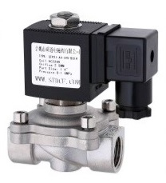 | Электромагнитный (соленоидный) клапан из нерж. стали муфтовый НЗ РОСКЛАПАН RF-WSS ДУ10 | 3,360.00 ₽
RFWSS15 |  | Электромагнитный (соленоидный) клапан из нерж. стали муфтовый НЗ РОСКЛАПАН RF-WSS ДУ15 | 3,472.00 ₽
RFWSS20 |  | Электромагнитный (соленоидный) клапан из нерж. стали муфтовый НЗ РОСКЛАПАН RF-WSS ДУ20 | 3,808.00 ₽
RFWSS25 |  | Электромагнитный (соленоидный) клапан из нерж. стали муфтовый НЗ РОСКЛАПАН RF-WSS ДУ25 | 4,950.00 ₽
RFWSS32 |  | Электромагнитный (соленоидный) клапан из нерж. стали муфтовый НЗ РОСКЛАПАН RF-WSS ДУ32 | 6,944.00 ₽
RFWSS40 |  | Электромагнитный (соленоидный) клапан из нерж. стали муфтовый НЗ РОСКЛАПАН RF-WSS ДУ40 | 9,564.00 ₽
RFWSS50 |  | Электромагнитный (соленоидный) клапан из нерж. стали муфтовый НЗ РОСКЛАПАН RF-WSS ДУ50 | 11,782.00 ₽
RFWSF25 | 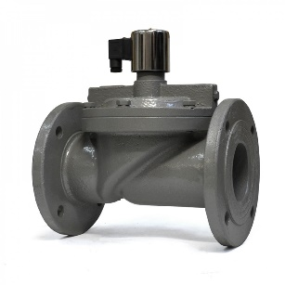 | Электромагнитный (соленоидный) клапан чугунный фланцевый НЗ РОСКЛАПАН RF-WSF ДУ25 | 19,852.00 ₽
RFWSF32 |  | Электромагнитный (соленоидный) клапан чугунный фланцевый НЗ РОСКЛАПАН RF-WSF ДУ32 | 25,344.00 ₽
RFWSF40 |  | Электромагнитный (соленоидный) клапан чугунный фланцевый НЗ РОСКЛАПАН RF-WSF ДУ40 | 26,400.00 ₽
RFWSF50 |  | Электромагнитный (соленоидный) клапан чугунный фланцевый НЗ РОСКЛАПАН RF-WSF ДУ50 | 32,472.00 ₽
RFWSF65 |  | Электромагнитный (соленоидный) клапан чугунный фланцевый НЗ РОСКЛАПАН RF-WSF ДУ65 | 46,886.00 ₽
RFWSF80 |  | Электромагнитный (соленоидный) клапан чугунный фланцевый НЗ РОСКЛАПАН RF-WSF ДУ80 | 50,160.00 ₽
RFWSF100 |  | Электромагнитный (соленоидный) клапан чугунный фланцевый НЗ РОСКЛАПАН RF-WSF ДУ100 | 61,512.00 ₽
RFWSSF15 | 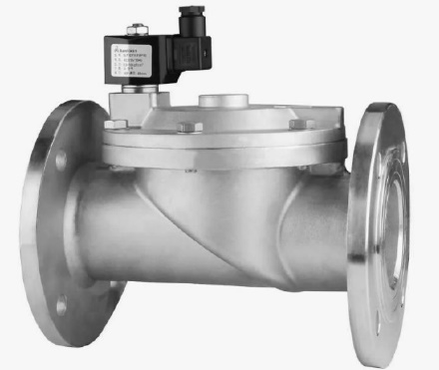 | Электромагнитный (соленоидный) клапан из нерж. стали фланцевый НЗ РОСКЛАПАН RF-WSSF ДУ15 | 17,442.00 ₽
RFWSSF20 |  | Электромагнитный (соленоидный) клапан из нерж. стали фланцевый НЗ РОСКЛАПАН RF-WSSF ДУ20 | 17,784.00 ₽
RFWSSF25 |  | Электромагнитный (соленоидный) клапан из нерж. стали фланцевый НЗ РОСКЛАПАН RF-WSSF ДУ25 | 22,572.00 ₽
RFWSSF32 |  | Электромагнитный (соленоидный) клапан из нерж. стали фланцевый НЗ РОСКЛАПАН RF-WSSF ДУ32 | 35,431.00 ₽
RFWSSF40 |  | Электромагнитный (соленоидный) клапан из нерж. стали фланцевый НЗ РОСКЛАПАН RF-WSSF ДУ40 | 37,620.00 ₽
RFWSSF50 |  | Электромагнитный (соленоидный) клапан из нерж. стали фланцевый НЗ РОСКЛАПАН RF-WSSF ДУ50 | 47,538.00 ₽
RFWSSF65 |  | Электромагнитный (соленоидный) клапан из нерж. стали фланцевый НЗ РОСКЛАПАН RF-WSSF ДУ65 | 74,556.00 ₽
RFWSSF80 |  | Электромагнитный (соленоидный) клапан из нерж. стали фланцевый НЗ РОСКЛАПАН RF-WSSF ДУ80 | 92,682.00 ₽
RFWSSF100 |  | Электромагнитный (соленоидный) клапан из нерж. стали фланцевый НЗ РОСКЛАПАН RF-WSSF ДУ100 | 125,856.00 ₽

Счетчики тепла, воды
Т2000074 |  | Счетчик тепла механический ДУ 15 | 3,900.00 ₽ | шт.
Т2000075 |  | Счетчик тепла механический ДУ 20 | 4,750.00 ₽ | шт.
Т2000076 |  | Счетчик тепла механический ДУ 25 | 15,000.00 ₽ | шт.
Т2000078 | 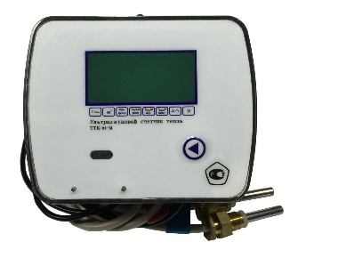 | Счетчик тепла Ультразвуковой ДУ 15 | 3,900.00 ₽ | от 10 шт.
Т2000079 |  | Счетчик тепла Ультразвуковой ДУ 20 | 4,750.00 ₽ | от 10 шт.
Т2000080 |  | Счетчик тепла Ультразвуковой ДУ 25 | 15,000.00 ₽ | от 10 шт.
Т2000081 |  | Счетчик тепла Ультразвуковой ДУ 32 | 35,300.00 ₽ | шт.
Т2000082 |  | Счетчик тепла Ультразвуковой ДУ 40 | 42,000.00 ₽ | шт.
 |  | Кран для датчика температуры ДУ15 | 300.00 ₽ | шт.
 |  | Кран для датчика температуры ДУ20 | 470.00 ₽ | шт.
Т2000083 | 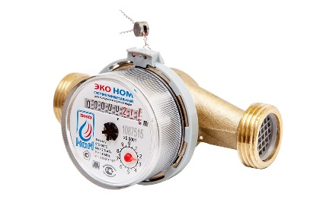 | Счетчик воды универсальный ДУ15 | 380.00 ₽ | от 1000 шт.
 |  |  | 390.00 ₽ | от 500 шт.
 |  |  | 399.00 ₽ | от 100 шт.
 |  |  | 430.00 ₽ | от 1 шт.
Т2000087 | 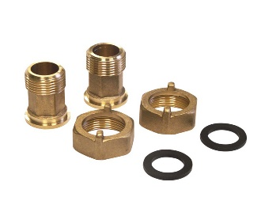 | Узел присоединительный ДУ15 | 195.00 ₽ | компл

Т2000090 |  | Распределитель затрат на отполение (визуальное считывание) | 950.00 ₽ | шт.
Т2000091 |  | Распределитель затрат на отполение (дистанционное считывание) | 1,950.00 ₽ | шт.

